상품제안서
페니체 네임카드월렛 | 상품코드: S04856

 |  |  |  |  |  |  | 02-713-8555 | www.synergygift.co.kr
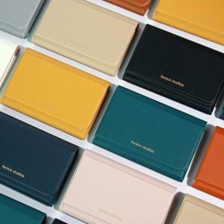 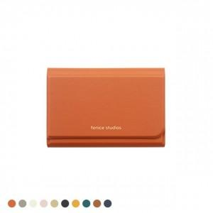 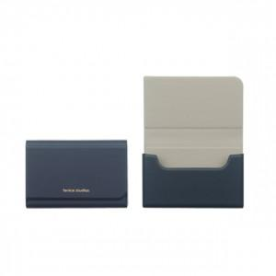

【상세/제작정보】 | <p><span style="font-size: 14pt;">기본 박사이즈 4*2cm 기준 입니다.(초과시 비용발생)</span></p><p><span style="font-size: 14pt;">&nbsp;</span></p><p><span style="font-size: 14pt;"></span><span style="font-size: 18.6667px;">* 기본 OPP포장 무료</span><span style="font-size: 14pt;">​</span></p>

【인쇄/포장옵션】 | 불박, 금박, 풀칼라 / 포장지포장

【공급단가】 | 수량 | 50~ | 100~ | 500~ | 1,000~ | 3,000~
*VAT별도 | 단가 | 7,750원 | 6,700원 | 6,100원 | 5,750원 | 5,440원

【상품 URL】 | https://www.synergygift.co.kr:443/src/goods_detail.php?gdno=8979

